ROLO COMPACTADOR
 |  | FOR.CRASA.SST.083-00
 |  | CHECK LIST ROLO CHAPA

Obra: 389 - CONSORCIO BINÁRIO PORTO DE SANTOS |  |  |  | Legendas
Responsável pela área: |  |  |  | Não Conforme |  |  |  | NC
Marca/Modelo/Placa/Cod : |  |  |  | Conforme |  |  |  | C
Setor: |  |  |  | Não Aplicável |  |  |  | NA
Mês/Ano: |  |  | Período do mês
 | Itens a avaliar |  | 1 | 2 | 3 | 4 | 5 | 6 | 7 | 8 | 9 | 10 | 11 | 12 | 13 | 14 | 15
 | 1 | Possui APR (Análise Preliminar de Risco) para esta atividade?
 | 2 | O equipamento possui manual em português?
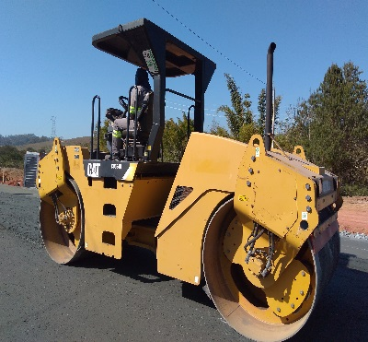
 | 3 | Habilitação do condutor
 | 4 | Farol príncipal dianteiro
 | 5 | Alarme sonoro de movimentação
 | 6 | Buzina
 | 7 | Freios
 | 8 | Instrumentos do painel
 | 9 | Chaves e comandos
 | 10 | Cinto de segurança em boas condições de uso
 | 11 | Espelho retrovisor externo e interno
 | 12 | Possui escadas e alças de acesso a cabine?
 | 13 | Extintor de incêndio carregado e dentro do prazo de validade
 | 14 | Tampa do tanque de combustível
 | 15 | Fita refletiva
Observação:

Declaramos que o equipamento vistoriado por nós cumpre com as medidas de segurança requeridas:
OPERADOR : |  |  | SESMT:
Nome: |  |  | Nome:
Visto: |  |  | Visto:

 |  | FOR.CRASA.SST.083-00
 |  | CHECK LIST ROLO CHAPA

Obra: 389 - CONSORCIO BINÁRIO PORTO DE SANTOS |  |  |  | Legendas
Responsável pela área: |  |  |  | Não Conforme |  |  |  | NC
Marca/Modelo/Placa/Cod : |  |  |  | Conforme |  |  |  | C
Setor: |  |  |  | Não Aplicável |  |  |  | NA
Mês/Ano: |  |  | Período do mês
Foto ilustrativa | Itens a avaliar |  | 16 | 17 | 18 | 19 | 20 | 21 | 22 | 23 | 24 | 25 | 26 | 27 | 28 | 29 | 30 | 31
 | 1 | Possui APR (Análise Preliminar de Risco) para esta atividade?
 | 2 | O equipamento possui manual em português?
 | 3 | Habilitação do condutor
 | 4 | Farol príncipal dianteiro
 | 5 | Alarme sonoro de movimentação
 | 6 | Buzina
 | 7 | Freios
 | 8 | Instrumentos do painel
 | 9 | Chaves e comandos
 | 10 | Cinto de segurança em boas condições de uso
 | 11 | Espelho retrovisor externo e interno
 | 12 | Possui escadas e alças de acesso a cabine?
 | 13 | Extintor de incêndio carregado e dentro do prazo de validade
 | 14 | Tampa do tanque de combustível
 | 15 | Fita refletiva
Observação:

Declaramos que o equipamento vistoriado por nós cumpre com as medidas de segurança requeridas:
OPERADOR : |  |  | SESMT:
Nome: |  |  | Nome:
Visto: |  |  | Visto:

